상품제안서
스위스밀리터리 2단자동 무지 1P+3단수동사각우산 1P+150g타올 4P 세트 | 상품코드: S25024

 |  |  |  |  |  |  | 02-713-8555 | www.synergygift.co.kr
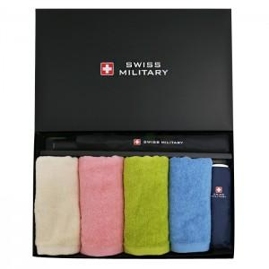

【상세/제작정보】

【인쇄/포장옵션】 | 실크, 자수, 원단1도인쇄 / 포장지포장

【공급단가】 | 수량 | 20~ | 50~ | 100~ | 300~ | 500~
*VAT별도 | 단가 | 33,150원 | 32,640원 | 31,870원 | 30,600원 | 29,320원

【상품 URL】 | https://www.synergygift.co.kr:443/src/goods_detail.php?gdno=25024

